Sheet1
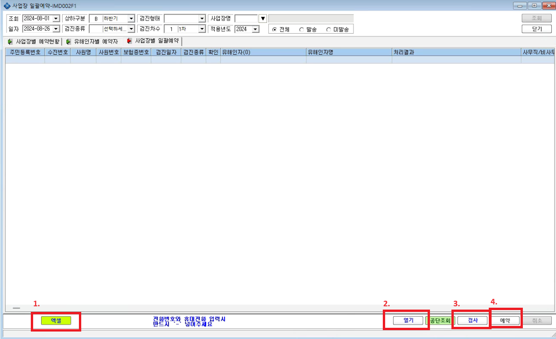

1. 엑셀 버튼을 눌러 일괄예약 용 엑셀양식을 다운

 | 8

예시)

2. 엑셀양식에 맞춰 해당사항 입력
- 주민번호 입력 시 희원 프로그램 내에 등록되어있는 수진자이면 검사 버튼 클릭 시 수진번호 자동 연동
- ***CSV 파일로 저장 되어야함
- , 입력 시 오류 발생하므로 , 부분은 /// 로 변환하여 저장되어야함
- 검진종류는 숫자로 입력되어야함 (01 : 특수, 02: 일반, 09 : 배치전 등)
- 유해인자명 부분에는 묶음명 입력 EX) 소음,기타광물성분진,진동,자외선 을 넣고싶으면 소음(배치전)///기타광물성분진///진동///자외선 으로 입력
- 진료의사 부분은 사용자정보에 등록 된 의사 사원번호로 입력

3. 열기 버튼 클릭하여 CSV 파일 업로드
4. 검사 버튼 클릭하여 오류 발생부분 있는지 확인
5. 예약 버튼 클릭하여 일괄예약 진행

